Sheet1
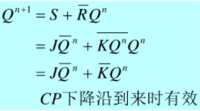
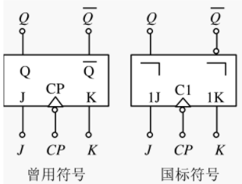
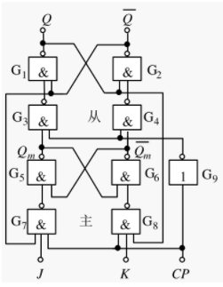
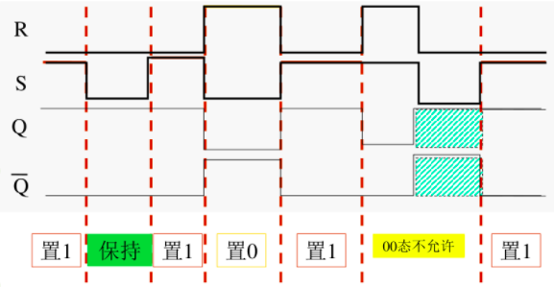
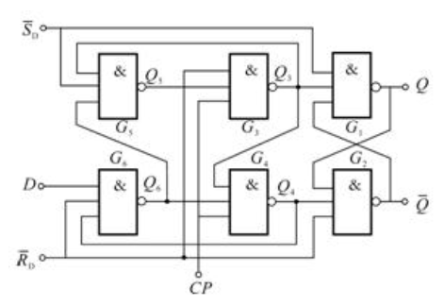
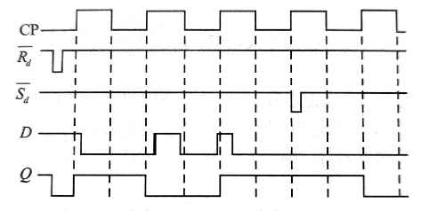
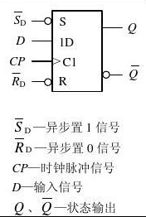
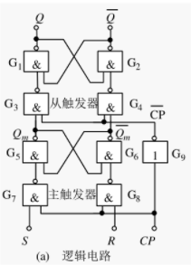
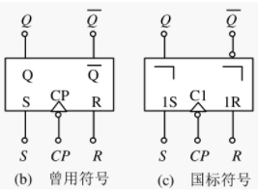
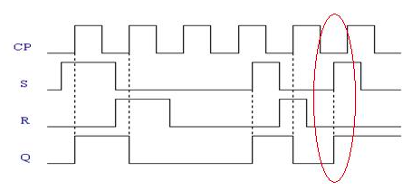
钟控（同步）J-K触发器 |  |  |  |  | 钟控（同步）R-S触发器 |  |  |  |  | 钟控D触发器 |  |  |  | 维持阻塞型 [ ( 正 ) 边沿 ] D触发器 |  |  |  |  | 带清零端和预置端的(下沿)主从J-K触发器

$$\overline{Sd}$$
$$\overline{Sd}$$
$$\overline{Sd}$$
$$\overline{Rd}$$
$$\overline{Rd}$$
$$\overline{Rd}$$
J(S) | K(R) | CP | Qn | Qn+1 | R | S | CP | Qn | Qn+1 | D | CP | Qn | Qn+1 | D | CP | Qn | Qn+1 |  | J(S) | K(R) |  |  | CP | Qn+1
0 | 0 | 0 | 0 | 保持 | 0 | 0 | 0 | 0 | 保持 | 0 | 0 | 0 | 保持 | 0 | 0->1 | 0 | 0 |  | X | X | 0 | 1 | X | 1
0 | 0 | 0 | 1 |  | 0 | 0 | 0 | 1 |  | 0 | 0 | 1 |  | 0 | 0->1 | 1 | 0 |  | X | X | 1 | 0 | X | 0
0 | 0 | 1 | 0 | 保持 | 0 | 0 | 1 | 0 | 保持 | 1 | 0 | 0 |  | 1 | 0->1 | 0 | 1 |  | 0 | 0 | 1 | 1 | 0->1 | 保持
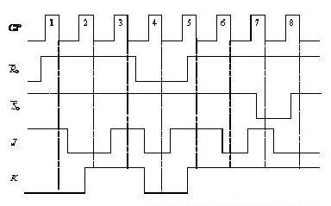
Qn+1
0 | 0 | 1 | 1 |  | 0 | 0 | 1 | 1 |  | 1 | 0 | 1 |  | 1 | 0->1 | 1 | 1 |  | 0 | 1 | 1 | 1 | 0->1
0 | 1 | 0 | 0 | 保持 | 0 | 1 | 0 | 0 | 保持 | 0 | 1 | 0 | 0 | 0 | 1->0 | X | 保持 |  | 1 | 0 | 1 | 1 | 0->1 | 保持
0 | 1 | 0 | 1 |  | 0 | 1 | 0 | 1 |  | 0 | 1 | 1 | 0 | 1 | 1->0 | X |  |  | 1 | 1 | 1 | 1 | 0->1
0 | 1 | 1 | 0 | 0 | 0 | 1 | 1 | 0 | 1 | 1 | 1 | 0 | 1 |  |  |  |  |  | 0 | 0 | 1 | 1 | 1->0 | 保持
0 | 1 | 1 | 1 |  | 0 | 1 | 1 | 1 |  | 1 | 1 | 1 | 1 |  |  |  |  |  | 0 | 1 | 1 | 1 | 1->0 | 0
1 | 0 | 0 | 0 | 保持 | 1 | 0 | 0 | 0 | 保持 |  |  |  |  |  |  |  |  |  | 1 | 0 | 1 | 1 | 1->0 | 1
1 | 0 | 0 | 1 |  | 1 | 0 | 0 | 1 |  |  |  |  |  |  |  |  |  |  | 1 | 1 | 1 | 1 | 1->0 | 翻转
1 | 0 | 1 | 0 | 1 | 1 | 0 | 1 | 0 | 0
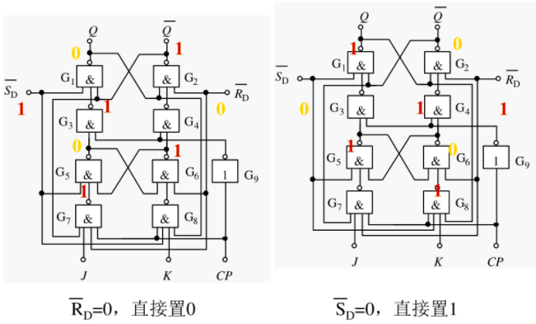
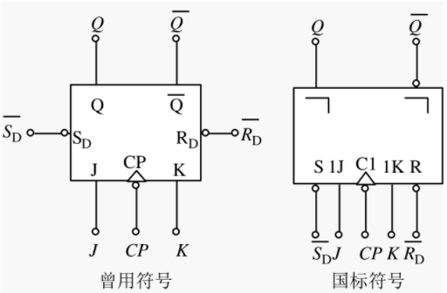
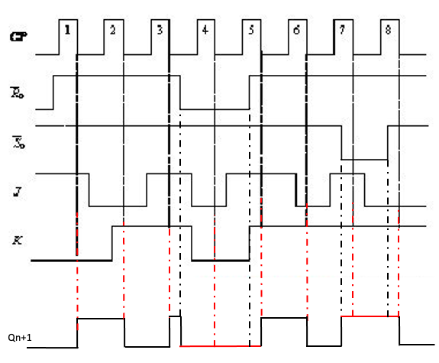
1 | 0 | 1 | 1 |  | 1 | 0 | 1 | 1
1 | 1 | 0 | 0 | 保持 | 1 | 1 | 0 | 0 | 保持
1 | 1 | 0 | 1 |  | 1 | 1 | 0 | 1
1 | 1 | 1 | 0 | 翻转 | 1 | 1 | 1 | 0 | X
1 | 1 | 1 | 1 |  | 1 | 1 | 1 | 1

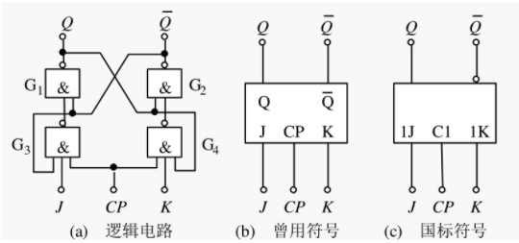
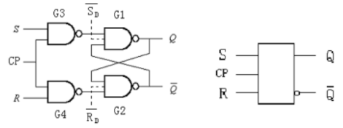
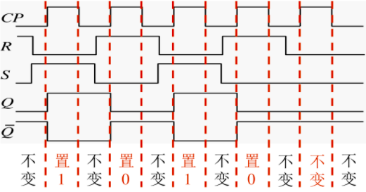
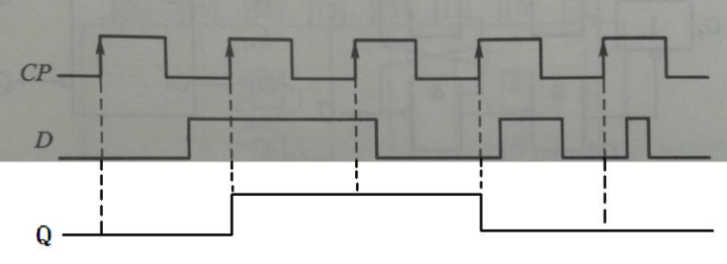
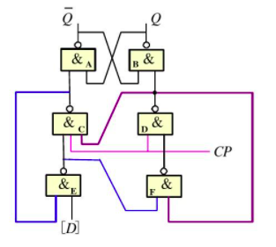
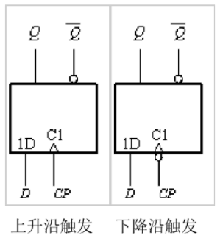
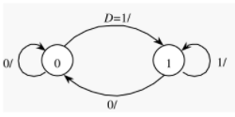
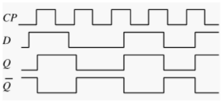
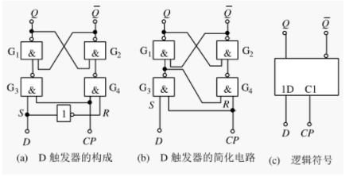

主从(下沿)J-K触发器（没有约束） |  |  |  |  | 主从(下沿)R-S触发器 |  |  |  |  | R-S触发器 |  |  |  | 带清零端和预置端的(上沿)D触发器

$$\overline{Sd}$$
$$\overline{Rd}$$
J(S) | K(R) | CP | Qn | Qn+1 | S | R | CP | Qn | Qn+1 | R | S | Qn | Qn+1 | D |  |  | CP | Qn+1
0 | 0 | 1->0 | 0 | 保持 | 0 | 0 | 1->0 | 0 | 保持 | 0 | 0 | 0 | 保持 | X | 0 | 1 | X | 1
0 | 0 | 1->0 | 1 |  | 0 | 0 | 1->0 | 1 |  | 0 | 0 | 1 |  | X | 1 | 0 | X | 0
0 | 1 | 1->0 | 0 | 0 | 0 | 1 | 1->0 | 0 | 0 | 0 | 1 | 0 | 1 | 0 | 1 | 1 | 1->0 | 保持
0 | 1 | 1->0 | 1 |  | 0 | 1 | 1->0 | 1 |  | 0 | 1 | 1 |  | 1 | 1 | 1 | 1->0
1 | 0 | 1->0 | 0 | 1 | 1 | 0 | 1->0 | 0 | 1 | 1 | 0 | 0 | 0 | 0 | 1 | 1 | 0->1 | 0
1 | 0 | 1->0 | 1 |  | 1 | 0 | 1->0 | 1 |  | 1 | 0 | 1 |  | 1 | 1 | 1 | 0->1 | 1
1 | 1 | 1->0 | 0 | 翻转 | 1 | 1 | 1->0 | 0 | X | 1 | 1 | 0 | X
1 | 1 | 1->0 | 1 |  | 1 | 1 | 1->0 | 1 |  | 1 | 1 | 1
X | X | 0->1 | X | 保持 | X | X | 0->1 | X | 保持

